旧表格
分、子公司工程款支付证书
工程名称 |  | 利川市后槽至白羊塘公路改建工程 |  |  |  |  |  | ERP编号 | 6199 | 档案编号 | CD2017-003 | CD2017-003 | 3 | 6199 | 利川市后槽至白羊塘公路改建工程 | 2017.1.10 | 21117632.00 | 刘前虎 | 540日历天 | 湖北省 利川市 | 湖北公司郝正15616732555 | 张 富15327031666 | 中标书和施 工合同原件
合同金额 |  | 21,117,632.00 |  | 中标日期 | 2017.1.10 | 已供 工程资料 | 中标书和施工合同原件 |  | 庐江 | 责任单位 | 湖北公司郝正15616732555
决算金额 |  |  |  | 竣工日期 |  |  |  |  | 合肥 | 责任人 | 张 富15327031666
序号 | 工程款到账 |  |  | 工程收费结算（应收） |  |  |  | 工程费用收取（已收） |  | 剩余可供分配金额
 | 日期 | 账户 | 金额 | 管理费2% | 项目费用 | 费用备注 | 合计 | 日期 | 金额 | 预留金额 | 可支付金额
1 | 2017-09-19 | 利川分公司 | 1,000,000.00 | 20,000.00 | 500.00 | 2017.7.27办理分公司注册费用500 | 20,500.00 | 2017-09-27 | 20,500.00 | 0.00 | 1,000,000.00
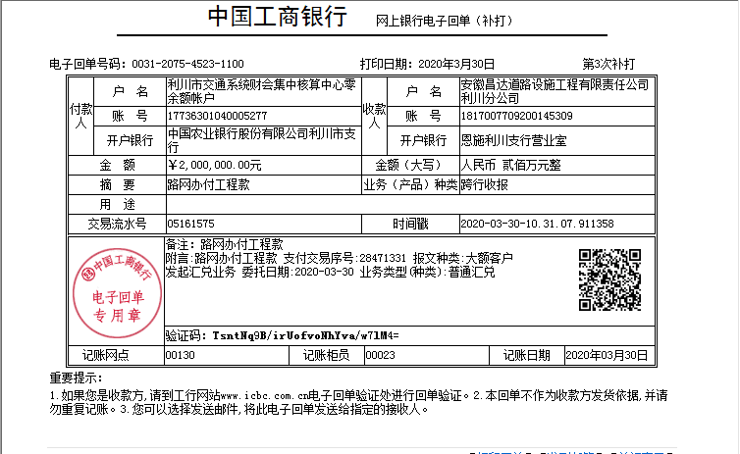
 |  |  |  | 管理费费率2%，本次按进度款扣

2 | 2018-02-11 | 利川分公司 | 2,400,000.00 | 48,000.00 | 0.00 |  | 48,000.00 | 2018-02-11 | 48,000.00 |  | 2,400,000.00
 |  |  |  | 管理费费率2%，本次按进度款扣

3 | 2019-03-12 | 利川分公司 | 1,000,000.00 | 20,000.00 | 15,000.00 |  | 35,000.00 | 2019-03-13 | 35,000.00 | 10,000.00 | 970,000.00
 |  |  |  | 管理费费率2%，本次按进度款扣 |  |  |  |  |  | 20,000.00
 |  | 2018.11.28项目部印章刻制费用150（由公司承担) +2018.4.23处罚通知书15000 |  |  |  |  |  |  |  | 1%预留损失准备金+预留2万税金

4 | 2019-03-28 | 利川分公司 | 2,325,000.00 | 46,500.00 | 0.00 |  | 46,500.00 | 2019-04-01 | 46,500.00 | 23,250.00 | 2,301,750.00
 |  |  |  |  |  |  |  |  |  | 1%预留损失准备金

 |  |  |  |  |  |  |  | 损失准备金累计：42250元
合计 |  | - | 6,725,000.00 | 134,500.00 | 15,500.00 | - | 150,000.00 | - | 150,000.00 | 53,250.00 | 6,671,750.00 |  | 2018.11.28领用项目部智能电子章，刻章费用150元由公司承担+2018.4.23处罚通知书（因人员履约不到位要求处罚15000元）暂交到公司
本次结算 金额 |  | 大写 | #REF! |  |  |  |  | 小写 | #REF! |  |  | 0.31845426608
申请部门 意见 |  |  |  |  |  |  |  | 项目管理 意见 | 何总、朱总已同意支付（附表背面截图）。
财务初审 意见 |  |  |  |  |  |  |  | 财务审核 意见 |  |  |  | 150000
质安初审 意见 |  |  |  |  |  |  |  | 质安稽查 意见
总经理审批 |  |  |  |  |  |  |  | 董事长审批

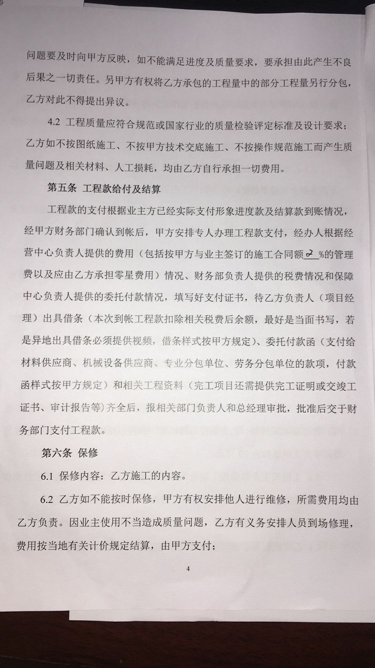

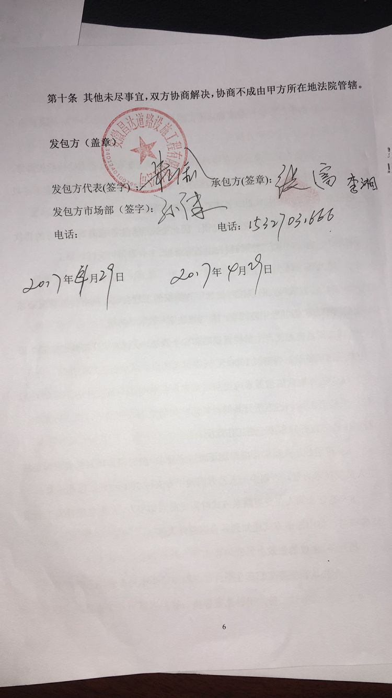

第1次
工程款支付证书
工程名称 |  | 利川市后槽至白羊塘公路改建工程 |  |  |  |  | 建设单位 |  | 利川市交通运输局 |  |  |  | ERP编号 |  | 6199 | 档案编号 |  | CD2018-024
合同金额 |  | 21,117,632.00 |  |  | 中标时间 | 2017.1.10 | 已提供工程资料 |  | 中标通知书、施工合同 |  |  |  | 保存地址 |  | 庐江 | 责任单位 |  | 第五大区湖北省
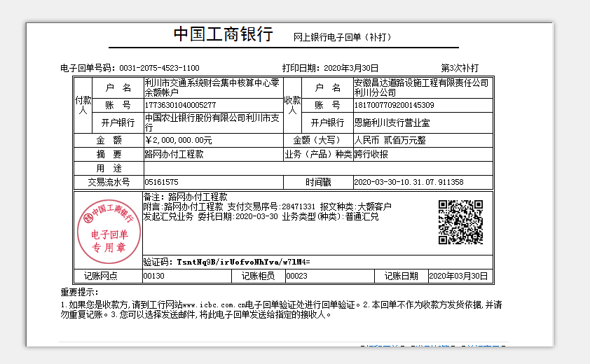
决算金额 |  |  |  |  | 决算时间 |  | 项目部印章 |  | 有 |  |  |  | 施工人 |  | 张富 15327031666 | 区域责任人 | 孙健 | 省办负责人 | 李湘
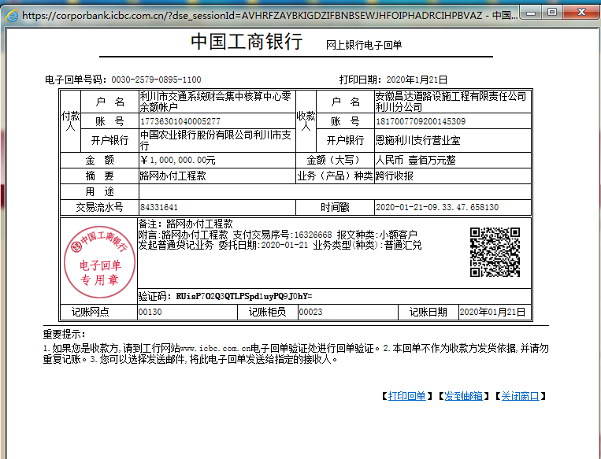
序号 | 经营填写 |  |  |  |  | 工程填写 | 经营填写 |  |  | 财务填写 | 经营、工程、质安填写 |  | 区域负责人 |  | 申请部门填写财务核对 |  |  | 本次支付 金额 | 剩余款项
 | 到款情况 |  |  |  |  |  | 暂列金 |  |  | 代缴税金 | 其他扣款 |  | 预留款 |  | 成本票
 | 日期 | 工程款金额 | 周转金金额 | 到款银行 | 到款账户 | 完成进度 | 比例 | 金额 | 备注 | 金额 | 金额 | 备注 | 金额 | 备注 | 供货单位 | 合同额 | 成本票额
1 | 前期到款 | 6725000 |  | 分公司 | 1817007709200145309 |  | 2% | 134,500.00 | 进度款2%（已交公司曹飞燕） |  | 15,500.00 | 2018.4.23处罚通知书15000+外经证500 | 53,250.00 | 1%预留损失准备金 | 前期支付 |  |  | 6,661,750.00
 |  |  |  |  |  |  |  | -134,500.00
2 | 2020-01-21 | 1000000 |  | 分公司 | 1817007709200145309 |  | 2% | 20,000.00 | 进度款2%（已交公司王光如） |  | -15,500.00 | 已交
 | 2020-01-22 |  |  | 具体明细见附件 | 具体明细见附件 |  |  | -20,000.00 |  |  |  |  |  |  | 具体明细见附件 |  |  | 1,000,000.00
3 | 2020-03-31 | 2000000.00 |  | 分公司 | 1817007709200145309 |  | 2% | 40,000.00 | 进度款2%（已交公司王光如） |  | 20,000.00 | 2018.11.22-2020.7.14智能印章租金扣费20000元 | 20,000.00 | 1%预留损失准备金
 |  |  |  | 中国工商银行利川市支行营业室 | 1817 0077 0920 0017 057 |  |  | -40,000.00 |  |  | -20,000.00 | 已交 |  |  | 利川市祥瑞市政建设有限责任公司 |  |  | 1,980,000.00
4 | 2020-07-24 | 2698170.49 |  | 中国工商银行利川市支行营业室 | 1817007709200145309 |  | 2% | 53,963.41 | 进度款2%（已交公司王光如） |  | 5,000.00 | 2020.7.15-2020.12.15智能印章租金扣费5000元 | 26,981.70 | 1%预留损失准备金
 |  |  |  |  |  |  |  | -53,963.41 |  |  | -5,000.00 | 已交

合计 |  | 12423170.49 | 0.00 |  |  |  |  | 0.00 |  | 0.00 | 0.00 |  | 100,231.70 |  |  |  |  | 9,641,750.00 | 2,681,188.79
本次结算 支付明细 |  | 应支付金额 |  |  |  |  |  |  |  |  | 本次支付金额 |  |  | 小写
 |  | 已支付金额 |  |  | 0.00 |  |  |  |  |  |  |  |  | 大写 |  |  |  |  |  | 2681188

 |  |  |  |  |  | 248,463.41 |  |  |  |  |  |  | 2,671,188.79

4
工程款支付证书
工程名称 |  | 利川市后槽至白羊塘公路改建工程 |  |  |  |  | 建设单位 |  | 利川市交通运输局 |  |  |  | ERP编号 |  | 6199 | 档案编号 |  | CD2018-024
合同金额 |  | 21,117,632.00 |  |  | 中标时间 | 2017.1.10 | 已提供工程资料 |  | 中标通知书、施工合同 |  |  |  | 保存地址 |  | 庐江 | 责任单位 |  | 第五大区湖北省
决算金额 |  |  |  |  | 决算时间 |  | 项目部印章 |  | 有 |  |  |  | 施工人 |  | 张富 15327031666 | 区域责任人 | 孙健 | 省办负责人 | 李湘
序号 | 经营填写 |  |  |  |  | 工程填写 | 经营填写 |  |  | 财务填写 | 经营、工程、质安填写 |  | 区域负责人 |  | 申请部门填写财务核对 |  |  | 本次支付 金额 | 剩余款项
 | 到款情况 |  |  |  |  |  | 暂列金 |  |  | 代缴税金 | 其他扣款 |  | 预留款 |  | 成本票
 | 日期 | 工程款金额 | 周转金金额 | 到款银行 | 到款账户 | 完成进度 | 比例 | 金额 | 备注 | 金额 | 金额 | 备注 | 金额 | 备注 | 供货单位 | 合同额 | 成本票额
1 | 前期到款 | 6725000 |  | 分公司 | 1817007709200145309 |  | 2% | 134,500.00 | 进度款2%（已交公司曹飞燕） |  | 15,500.00 | 2018.4.23处罚通知书15000+外经证500 | 53,250.00 | 1%预留损失准备金 | 前期支付 |  |  | 6,661,750.00
 |  |  |  |  |  |  |  | -134,500.00
2 | 2020-01-21 | 1000000 |  | 分公司 | 1817007709200145309 |  | 2% | 20,000.00 | 进度款2%（已交公司王光如） |  | -15,500.00 | 已交
 | 2020-01-22 |  |  | 具体明细见附件 | 具体明细见附件 |  |  | -20,000.00 |  |  |  |  |  |  | 具体明细见附件 |  |  | 1,000,000.00
3 | 2020-03-31 | 2000000.00 |  | 分公司 | 1817007709200145309 |  | 2% | 40,000.00 | 进度款2%（已交公司王光如） |  | 20,000.00 | 2018.11.22-2020.7.14智能印章租金扣费20000元 | 20,000.00 | 1%预留损失准备金
 |  |  |  | 中国工商银行利川市支行营业室 | 1817 0077 0920 0017 057 |  |  | -40,000.00 |  |  | -20,000.00 | 已交 |  |  | 利川市祥瑞市政建设有限责任公司 |  |  | 1,980,000.00
4 | 2020-07-24 | 2698170.49 |  | 中国工商银行利川市支行营业室 | 1817007709200145309 |  | 2% | 53,963.41 | 进度款2% |  | 16,484.00 | 法人和技术负责人朱总出差费用总计15000元。安全检查和更换印章路费1484元 。 | 26,981.70 | 1%预留损失准备金
 |  |  |  | 中国工商银行利川市支行营业室 | 1817 0077 0920 0017 057 |  |  | -53,963.41 |  |  | -16,484.00 |  |  |  | 利川市祥瑞市政建设有限责任公司 |  |  | 2,680,000.00
 |  |  |  |  |  |  |  |  |  |  | 5,000.00 | 2020.7.15-2020.12.15智能印章租金扣费5000元
 |  |  |  |  |  |  |  |  |  |  | -5,000.00
合计 |  | 12423170.49 | 0.00 |  |  |  |  | 0.00 |  | 0.00 | 0.00 |  | 100,231.70 |  |  |  |  | 12,321,750.00 | 1,188.79
本次结算 支付明细 |  | 应支付金额 |  |  | 2,680,000.00 |  |  |  |  |  | 本次支付金额 |  |  | 小写 | 2,680,000.00
 |  | 已支付金额 |  |  | 0.00 |  |  |  |  |  |  |  |  | 大写 | RMB2680000

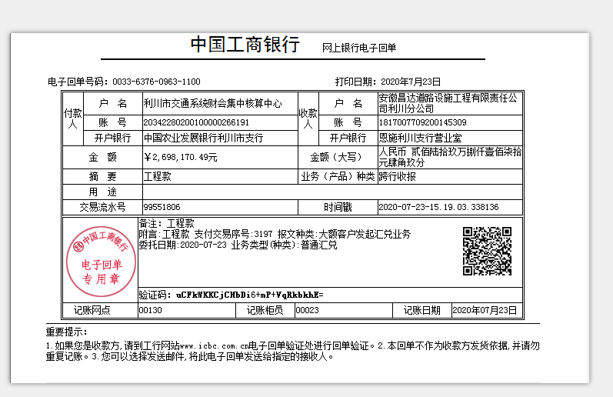
 |  |  |  |  |  |  |  |  |  |  | 31,484.00

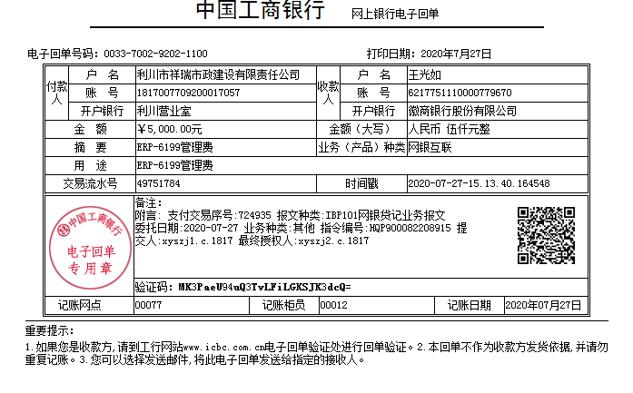
 |  | 2709394.32
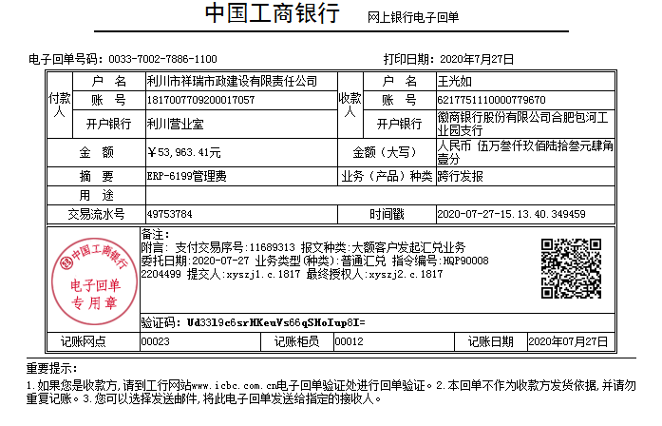

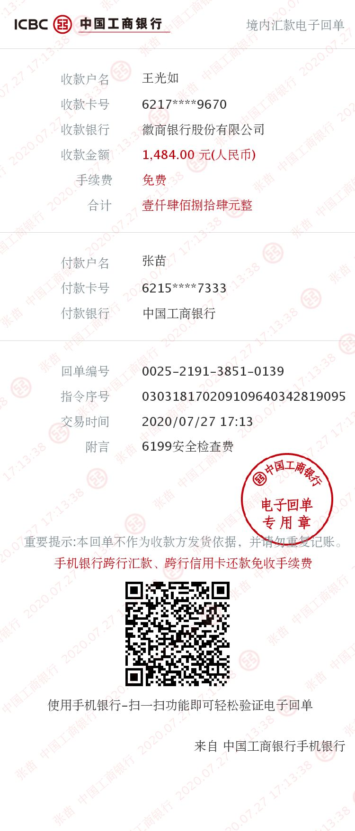
 |  |  | 11223.83

5
工程款支付证书
工程名称 |  | 利川市后槽至白羊塘公路改建工程 |  |  |  |  | 建设单位 |  | 利川市交通运输局 |  |  |  | ERP编号 |  | 6199 | 档案编号 |  | CD2018-024
合同金额 |  | 21,117,632.00 |  |  | 中标时间 | 2017.1.10 | 已提供工程资料 |  | 中标通知书、施工合同 |  |  |  | 保存地址 |  | 庐江 | 责任单位 |  | 第五大区湖北省
决算金额 |  |  |  |  | 决算时间 |  | 项目部印章 |  | 有 |  |  |  | 施工人 |  | 张富 15327031666 | 区域责任人 | 孙健 | 省办负责人 | 李湘
序号 | 经营填写 |  |  |  |  | 工程填写 | 经营填写 |  |  | 财务填写 | 经营、工程、质安填写 |  | 区域负责人 |  | 申请部门填写财务核对 |  |  | 本次支付 金额 | 剩余款项
 | 到款情况 |  |  |  |  |  | 暂列金 |  |  | 代缴税金 | 其他扣款 |  | 预留款 |  | 成本票
 | 日期 | 工程款金额 | 周转金金额 | 到款银行 | 到款账户 | 完成进度 | 比例 | 金额 | 备注 | 金额 | 金额 | 备注 | 金额 | 备注 | 供货单位 | 合同额 | 成本票额
1 | 前期到款 | 6725000 |  | 分公司 | 1817007709200145309 |  | 2% | 134,500.00 | 进度款2%（已交公司曹飞燕） |  | 15,500.00 | 2018.4.23处罚通知书15000+外经证500 | 53,250.00 | 1%预留损失准备金 | 前期支付 |  |  | 6,661,750.00
 |  |  |  |  |  |  |  | -134,500.00
2 | 2020-01-21 | 1000000 |  | 分公司 | 1817007709200145309 |  | 2% | 20,000.00 | 进度款2%（已交公司王光如） |  | -15,500.00 | 已交
 | 2020-01-22 |  |  | 具体明细见附件 | 具体明细见附件 |  |  | -20,000.00 |  |  |  |  |  |  | 具体明细见附件 |  |  | 1,000,000.00
3 | 2020-03-31 | 2000000.00 |  | 分公司 | 1817007709200145309 |  | 2% | 40,000.00 | 进度款2%（已交公司王光如） |  | 20,000.00 | 2018.11.22-2020.7.14智能印章租金扣费20000元 | 20,000.00 | 1%预留损失准备金
 |  |  |  | 中国工商银行利川市支行营业室 | 1817 0077 0920 0017 057 |  |  | -40,000.00 |  |  | -20,000.00 | 已交 |  |  | 利川市祥瑞市政建设有限责任公司 |  |  | 1,980,000.00
4 | 2020-07-24 | 2698170.49 |  | 中国工商银行利川市支行营业室 | 1817007709200145309 |  | 2% | 53,963.41 | 进度款2% |  | 16,484.00 | 法人和技术负责人朱总出差费用总计15000元。安全检查和更换印章路费1484元 。 | 26,981.70 | 1%预留损失准备金
 |  |  |  | 中国工商银行利川市支行营业室 | 1817 0077 0920 0017 057 |  |  | -53,963.41 |  |  | -16,484.00 |  |  |  | 利川市祥瑞市政建设有限责任公司 |  |  | 2,680,000.00
 |  |  |  |  |  |  |  |  |  |  | 5,000.00 | 2020.7.15-2020.12.15智能印章租金扣费5000元
 |  |  |  |  |  |  |  |  |  |  | -5,000.00
5 | 2020-11-30 | 2010000 |  | 分公司 | 1817007709200145309 |  | 2% | 40,200.00 | 进度款2%（已交公司王光如）
 |  |  |  | 中国工商银行利川市支行营业室 | 1817 0077 0920 0017 057 |  |  | -40,200.00 |  |  |  |  |  |  | 利川市祥瑞市政建设有限责任公司 |  |  | 2,010,000.00
6 | 2021-02-09 | 3000000.00 |  | 分公司专户 | 1817007709200145309 |  | 2.00% | 60,000.00 | 进度款2%（已交公司王光如）
 |  |  |  | 中国工商银行利川市支行营业室 | 1817 0077 0920 0017 057 |  |  | -60,000.00 |  |  |  |  |  |  | 利川市祥瑞市政建设有限责任公司 |  |  | 3,000,000.00

合计 |  | 17433170.49 | 0.00 |  |  |  |  | 0.00 |  | 0.00 | 0.00 |  | 100,231.70 |  |  |  |  | 17,331,750.00 | 1,188.79
本次结算 支付明细 |  | 应支付金额 |  |  | 3,000,000.00 |  |  |  |  |  | 本次支付金额 |  |  | 小写 | 3,000,000.00
 |  | 已支付金额 |  |  | 0.00 |  |  |  |  |  |  |  |  | 大写 | RMB3000000
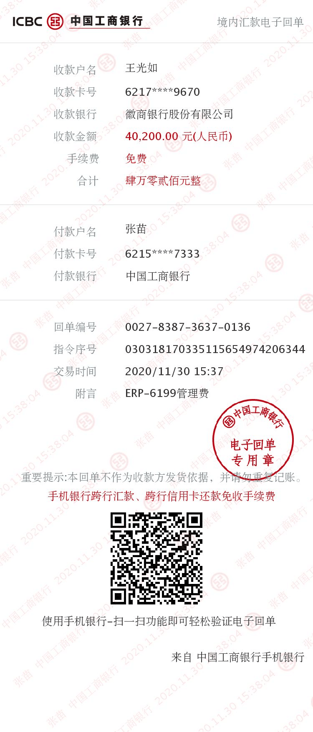

 |  |  |  |  |  |  |  |  |  |  | 31,484.00
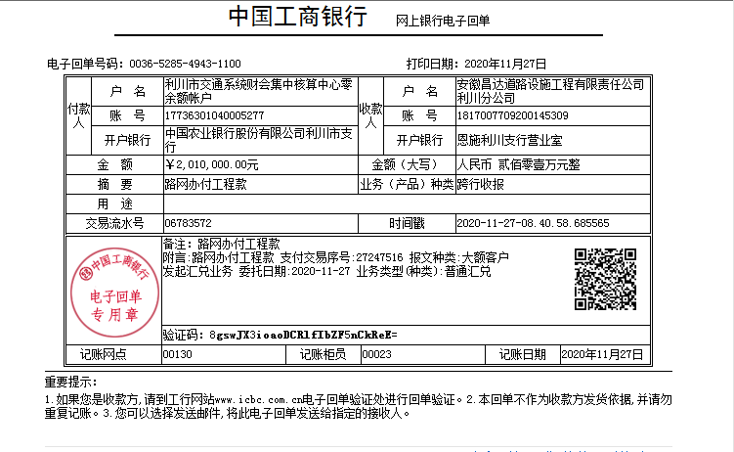
 |  | 2709394.32

 |  |  | 11223.83

6
工程款支付证书
工程名称 |  | 利川市后槽至白羊塘公路改建工程 |  |  |  |  | 建设单位 |  | 利川市交通运输局 |  |  |  | ERP编号 |  | 6199 | 档案编号 |  | CD2018-024
合同金额 |  | 21,117,632.00 |  |  | 中标时间 | 2017.1.10 | 已提供工程资料 |  | 中标通知书、施工合同 |  |  |  | 保存地址 |  | 庐江 | 责任单位 |  | 第五大区湖北省
决算金额 |  |  |  |  | 决算时间 |  | 项目部印章 |  | 有 |  |  |  | 施工人 |  | 张富 15327031666 | 区域责任人 | 孙健 | 省办负责人 | 李湘
序号 | 经营填写 |  |  |  |  | 工程填写 | 经营填写 |  |  | 财务填写 | 经营、工程、质安填写 |  | 区域负责人 |  | 申请部门填写财务核对 |  |  | 本次支付 金额 | 剩余款项
 | 到款情况 |  |  |  |  |  | 暂列金 |  |  | 代缴税金 | 其他扣款 |  | 预留款 |  | 成本票
 | 日期 | 工程款金额 | 周转金金额 | 到款银行 | 到款账户 | 完成进度 | 比例 | 金额 | 备注 | 金额 | 金额 | 备注 | 金额 | 备注 | 供货单位 | 合同额 | 成本票额
1 | 前期到款 | 6725000 |  | 分公司 | 1817007709200145309 |  | 2% | 134,500.00 | 进度款2%（已交公司曹飞燕） |  | 15,500.00 | 2018.4.23处罚通知书15000+外经证500 | 53,250.00 | 交税 | 前期支付 |  |  | 6,661,750.00
 |  |  |  |  |  |  |  | -134,500.00
2 | 2020-01-21 | 1000000 |  | 分公司 | 1817007709200145309 |  | 2% | 20,000.00 | 进度款2%（已交公司王光如） |  | -15,500.00 | 已交
 | 2020-01-22 |  |  | 具体明细见附件 | 具体明细见附件 |  |  | -20,000.00 |  |  |  |  |  |  | 具体明细见附件 |  |  | 1,000,000.00
3 | 2020-03-31 | 2000000.00 |  | 分公司 | 1817007709200145309 |  | 2% | 40,000.00 | 进度款2%（已交公司王光如） |  | 20,000.00 | 2018.11.22-2020.7.14智能印章租金扣费20000元 | 20,000.00 | 交税
 |  |  |  | 中国工商银行利川市支行营业室 | 1817 0077 0920 0017 057 |  |  | -40,000.00 |  |  | -20,000.00 | 已交 |  |  | 利川市祥瑞市政建设有限责任公司 |  |  | 1,980,000.00
4 | 2020-07-24 | 2698170.49 |  | 中国工商银行利川市支行营业室 | 1817007709200145309 |  | 2% | 53,963.41 | 进度款2% |  | 16,484.00 | 法人和技术负责人朱总出差费用总计15000元。安全检查和更换印章路费1484元 。 | 46,981.70 | 交税
 |  |  |  | 中国工商银行利川市支行营业室 | 1817 0077 0920 0017 057 |  |  | -53,963.41 |  |  | -16,484.00 |  |  |  | 利川市祥瑞市政建设有限责任公司 |  |  | 2,680,000.00
 |  |  |  |  |  |  |  |  |  |  | 5,000.00 | 2020.7.15-2020.12.15智能印章租金扣费5000元
 |  |  |  |  |  |  |  |  |  |  | -5,000.00
5 | 2020-11-30 | 2010000 |  | 分公司 | 1817007709200145309 |  | 2% | 40,200.00 | 进度款2%（已交公司王光如）
 |  |  |  | 中国工商银行利川市支行营业室 | 1817 0077 0920 0017 057 |  |  | -40,200.00 |  |  |  |  |  |  | 利川市祥瑞市政建设有限责任公司 |  |  | 2,010,000.00
6 | 2021-02-09 | 3000000.00 |  | 分公司专户 | 1817007709200145309 |  | 2% | 60,000.00 | 进度款2%（已交公司王光如）
 |  |  |  | 中国工商银行利川市支行营业室 | 1817 0077 0920 0017 057 |  |  | -60,000.00 |  |  |  |  | 19,204.81 | 交税 | 湖北智网博建设工程有限公司 |  |  | 2,800,000.00
 |  |  |  |  |  |  |  |  |  |  |  |  |  |  | 湖北智网博建设工程有限公司 |  |  | 150,000.00
7 | 2022-01-30 | 1035000.00 |  |  |  |  | 2% | 20,700.00 | 进度款2% |  | 100.00 | 手续费 |  |  | 湖北智网博建设工程有限公司 |  |  | 400,000.00

合计 |  | 18468170.49 | 0 |  |  |  |  | 20699.9998 | 0 | 0 | 100 | 0 | 139436.5149 | 0 | 0 | 0 | 0 | 17681750 | 626,183.98
本次结算 支付明细 |  | 应支付金额 |  |  | 3.00 |  |  |  |  |  | 本次支付金额 |  |  | 小写 | 400,000.00
 |  | 已支付金额 |  |  | 0.00 |  |  |  |  |  |  |  |  | 大写 | RMB400000

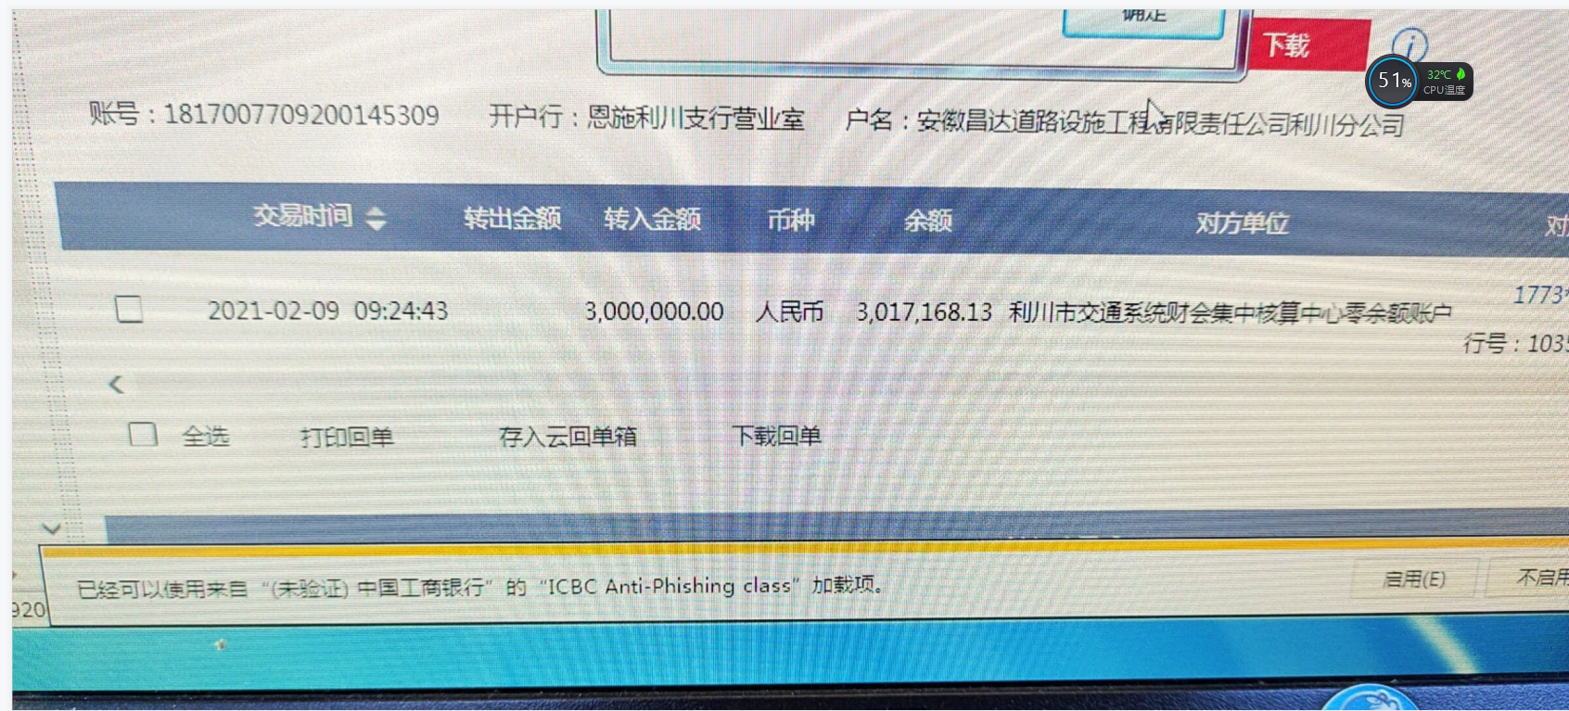
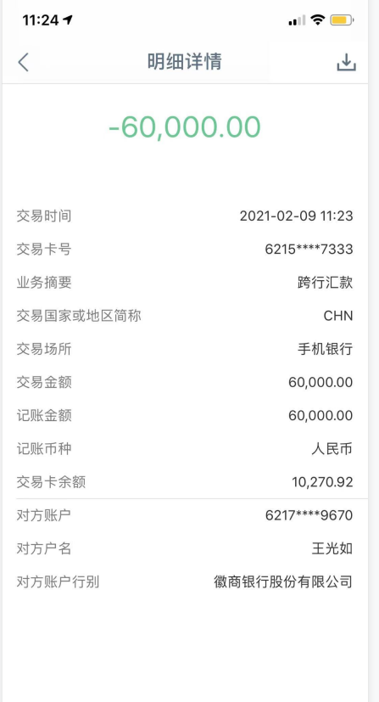
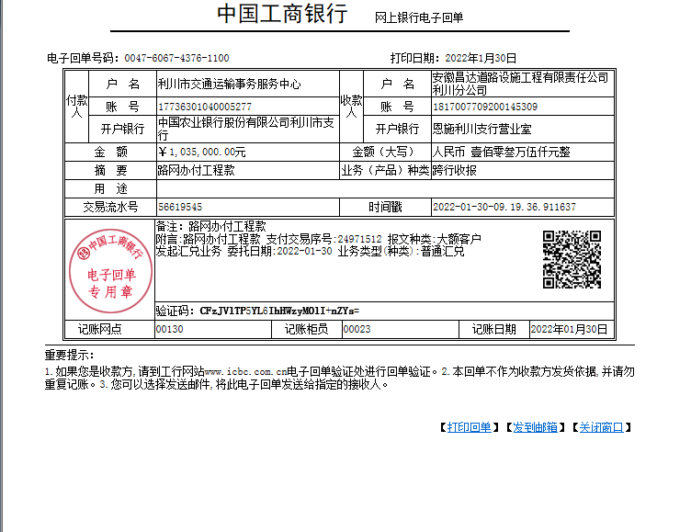
 |  | 2709394.32

 |  |  | 11223.83

